Sheet1
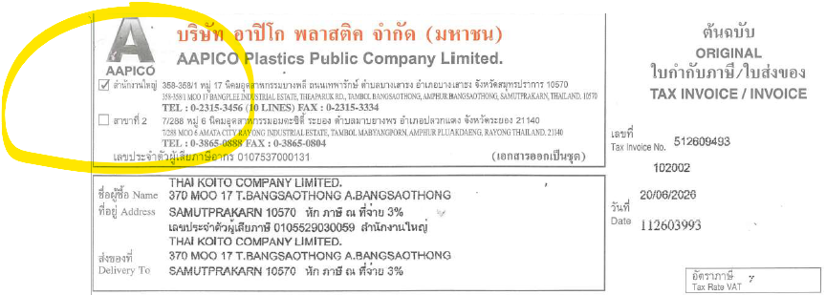
InvoiceDate | PostingDate | TaxInvoiceNo | SupplierName | Assignment | VendorTaxId | VendorBranch | TotalAmount | VATAmount | AmountIncVat | PurchaseOrderNo
20/06/2026 | 20/06/2026 | 512609493 | บริษัท อาปิโก พลาสติค จำกัด (มหาชน) AAPICO Plastics Public Company Limited. | no.4_.pdf | 0107537000131 | 00002 | 81953.2 | 5736.72 | 87689.92 | 4100070489
19/06/2026 | 19/06/2026 | 512609389 | บริษัท อาปิโก พลาสติค จำกัด (มหาชน) AAPICO Plastics Public Company Limited. | no.4_.pdf | 0107537000131 | 00002 | 73757.88 | 5163.05 | 78920.93 | 4100070489
17/06/2026 | 17/06/2026 | A621529 | บริษัท อาโอยาม่าไทย จำกัด OYAMA THAI COMPANY LIMITED | no.4_.pdf | 0105529030059 | 00000 | 4872 | 341 | 5213 | 4100074122
19/06/2026 | 19/06/2026 | IN2600027207 |  | no.4_.pdf | 0105533113656 | 00000 | 3360 | 0 | 3595.2 | PO โดนตัด
19/06/2026 | 19/06/2026 | IN2600027233 |  | no.4_.pdf | 0105533113656 | 00000 | 6057.5 | 0 | 6481.53 | 4100074571
19/06/2026 | 19/06/2026 | 3208074 | บริษัท บางกอกพัฒนามอเตอร์ จำกัด | no.4_.pdf | 0745556004246 | 00000 | 4621.32 | 323.49 | 4944.81 | 4100074566
19/06/2026 | 19/06/2026 | B26060166 | บริษัท บิโก้ ปราจีนบุรี (ไทยแลนด์) จำกัด | no.4_.pdf | 0105529030059 | 00000 | 31997.12 | 2239.8 | 34236.92 | 4100074496
19/06/2026 | 19/06/2026 | B26060167 | บริษัท บิโก้ ปราจีนบุรี (ไทยแลนด์) จำกัด | no.4_.pdf | 0255555000683 | 00000 | 21298.56 | 1490.9 | 22789.46 | 4100074497
19/06/2026 | 19/06/2026 | B26060170 | บริษัท บิโก้ ปราจีนบุรี (ไทยแลนด์) จำกัด | no.4_.pdf | 0105529030059 | 00000 | 37202.8 | 2604.2 | 39807 | 4100074323
19/06/2026 | 19/06/2026 | IND26060595 | บริษัท ซีบีซี แมนูแฟคเจอริ่ง (ประเทศไทย) จำกัด CBC MANUFACTURING (THAILAND) Co.,Ltd. | no.4_.pdf | 0105551090166 | 00000 | 11660.32 | 816.22 | 12476.54 | 4100074347
19/06/2026 | 19/06/2026 | IND26060608 | บริษัท ซีบีซี แมนูแฟคเจอริ่ง (ประเทศไทย) จำกัด CBC MANUFACTURING (THAILAND) Co.,Ltd. | no.4_.pdf | 0105551090166 | 00000 | 8875.04 | 621.25 | 9496.29 | 4100074625
19/06/2026 | 19/06/2026 | IND26060609 | บริษัท ซีบีซี แมนูแฟคเจอริ่ง (ประเทศไทย) จำกัด CBC MANUFACTURING (THAILAND) Co.,Ltd. | no.4_.pdf | 0105551090166 | 00000 | 2728.8 | 191.02 | 2919.82 | 4100074661
19/06/2026 | 19/06/2026 | SI1000371107 | CHIYODA INTEGRE (THAILAND) COMPANY LIMITED บริษัท ชิโยดะ อินทิเกร (ประเทศไทย) จำกัด | no.4_.pdf | 0105538012572 | 00000 | 29716 | 2080.12 | 31796.12 | 4100073954
19/06/2026 | 19/06/2026 | CS2606-178 | บริษัท ชูเซอิ ( ประเทศไทย ) จำกัด CHUSEI ( THAI LAND ) CO.,LTD | no.4_.pdf | 0115549009357 | 00000 | 127692.09 | 8938.44 | 136630.44 | 4100074345
19/06/2026 | 19/06/2026 | CS2606-179 | บริษัท ชูเซอิ ( ประเทศไทย ) จำกัด CHUSEI ( THAI LAND ) CO.,LTD | no.4_.pdf | 0115549009357 | 00000 | 148549.5 | 10398.47 | 158947.97 | 4100074421
19/06/2026 | 19/06/2026 | IV0315360 | ษัท โฟกัสอุตสาหกรรมพลาสติค จำกัด (สำนักงานใหญ่) FOCUS PLASTIC INDUSTRY CO., LTD. (HEAD OFFICE) | no.4_.pdf | 0105522000600 | 00000 | 14223.3 | 995.63 | 15218.93 | PO โดนตัด
19/06/2026 | 19/06/2026 | IV0315359 | ษัท โฟกัสอุตสาหกรรมพลาสติค จำกัด (สำนักงานใหญ่) FOCUS PLASTIC INDUSTRY CO., LTD. (HEAD OFFICE) | no.4_.pdf | 0105522000600 | 00000 | 1920 | 134.4 | 2054.4 | PO โดนตัด
19/06/2026 | 19/06/2026 | 2602090 | FAN TECH POLYMER (THAILAND) CO., LTD. บริษัท ฟาน เทค โพลีเมอร์ (ประเทศไทย) จำกัด | no.4_.pdf | 0205563010633 | 00000 | 71451 | 5001.57 | 76452.57 | 4100074096
15/06/2026 | 15/06/2026 | IV69061188 | บริษัท ไจแอนท์ อินเตอร์โฮลดิ้ง จำกัด GIANT INTERHOLDING CO., LTD. | no.4_.pdf | 0105545004741 | 00002-00000 | 5669.68 | 396.88 | 6066.56 | 4100073656
19/06/2026 | 19/06/2026 | IV26060254 | บริษัท จี.เอส. อิเล็คเทค (ประเทศไทย) จำกัด G.S. ELECTECH (THAILAND) CO., LTD. | no.4_.pdf | 0105546041217 | 00000 | 85077 | 5955.39 | 91032.39 | 4100074334
19/06/2026 | 19/06/2026 | 92394498 | บริษัท อีโนเว รับเบอร์ (ประเทศไทย) จำกัด (มหาชน) INOUE RUBBER (THAILAND) PUBLIC COMPANY LIMITED | no.4_.pdf | 0107536001737 | 00003 | 6060 | 424.2 | 6484.2 | 4100073866
20/06/2026 | 20/06/2026 | SV00704 | บริษัท เค.พี.เอส.เพลทติ้ง จำกัด (สำนักงานใหญ่) K.P.S.PLATING CO.,LTD. (Head Office) | no.4_.pdf | 0115545009174 | 00000 | 4090.5 | 286.34 | 4376.84 | 4100074702

